⑤ 参考スクショ
実物で見せる：筒井VSL（リスト内・3.5ヶ月出稿・UTAGE上に構築）
言葉だけだと弱いので、実際に売れているデッキのスライドを置く。各キャプションは「この1枚が、さっきの設計ルールのどれを実際にやっているか」。
筒井 01 問題提起。薄く敷いた写真に黒をかけて白文字3行だけ。読ませる図はゼロで、ひと目で意味が入る | 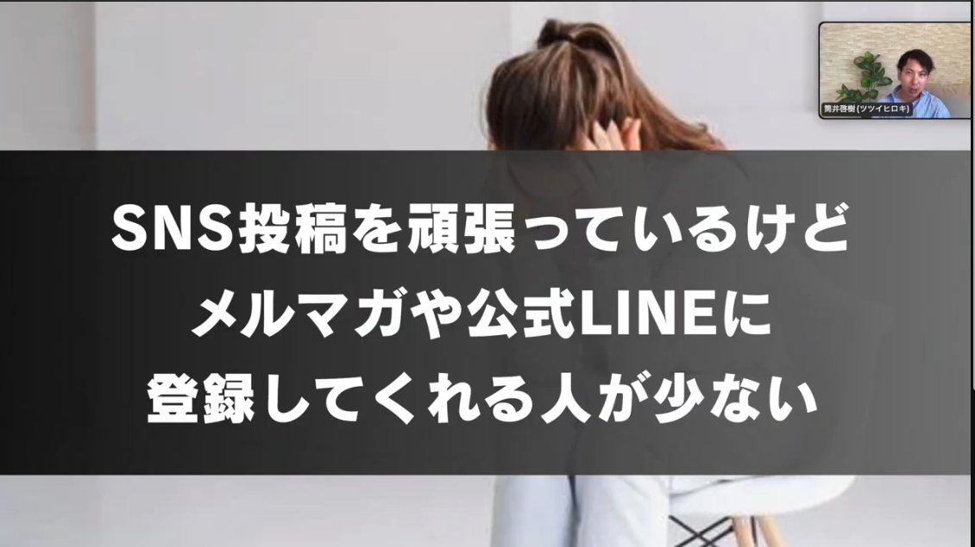
筒井 02 否定の山場。背景を赤一色にして×印3つ。感情が動くところだけ見せ方を変えている（大賀も同じやり方） | 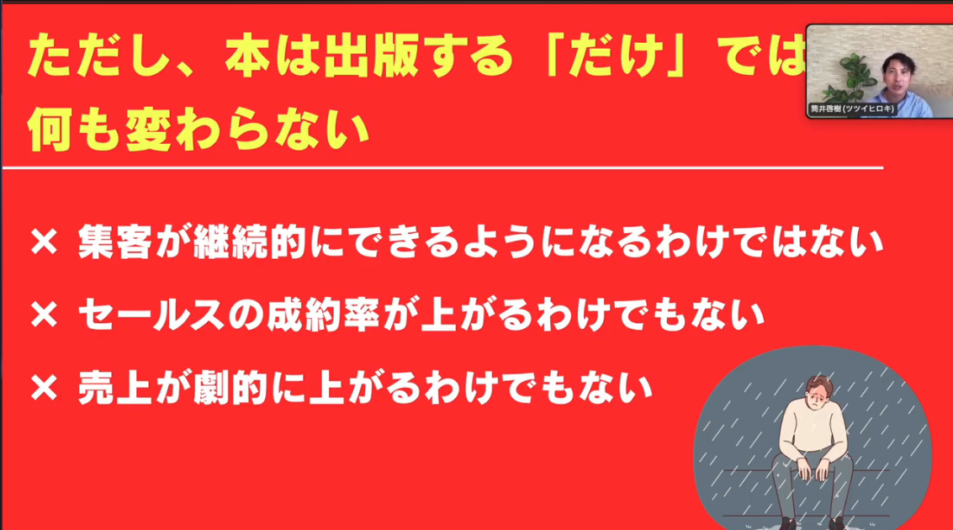
筒井 03 比較の教育。2軸マトリクスは複雑だが、口で歩いて説明している。だから注意が割れない | 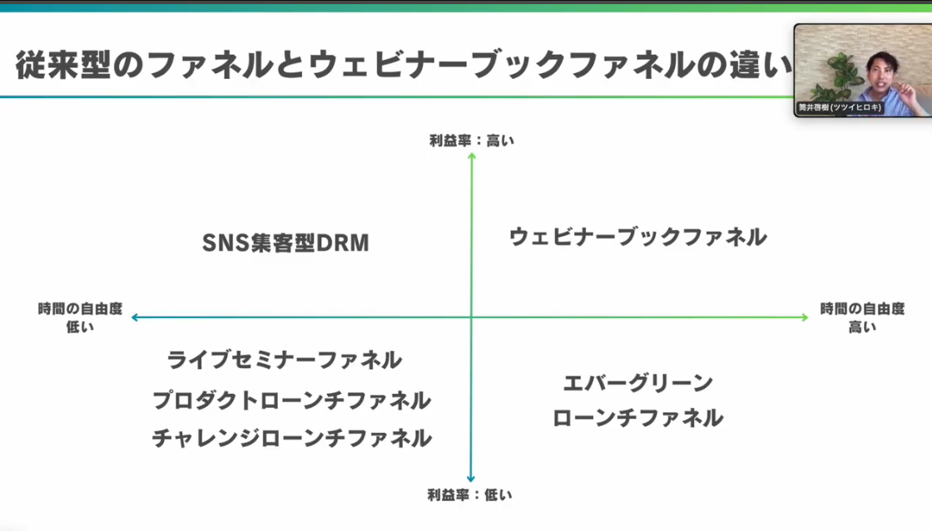
筒井 04 メリデメの教育。2カラムの箇条書きと小さな図。情報を詰めるのは教育パートだけに限っている | 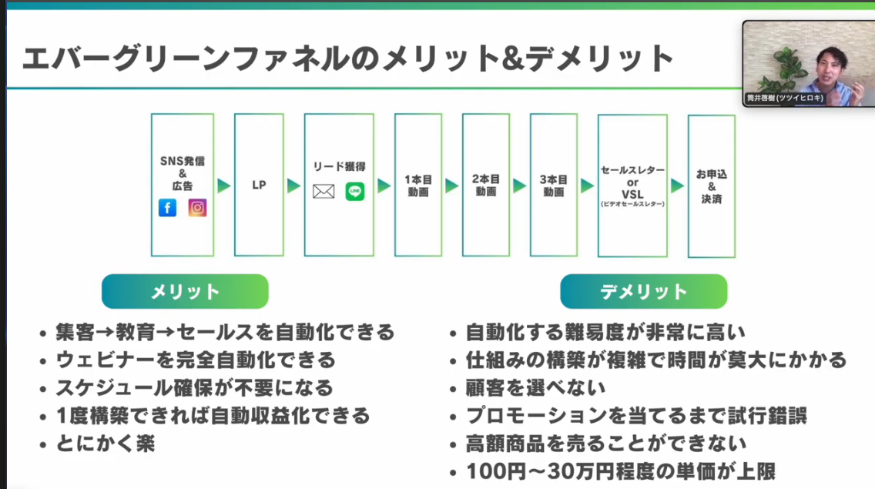
筒井 05 特徴①。小見出し＋大きな1メッセージ＋イラスト1点。キーワードだけ色を変えている | 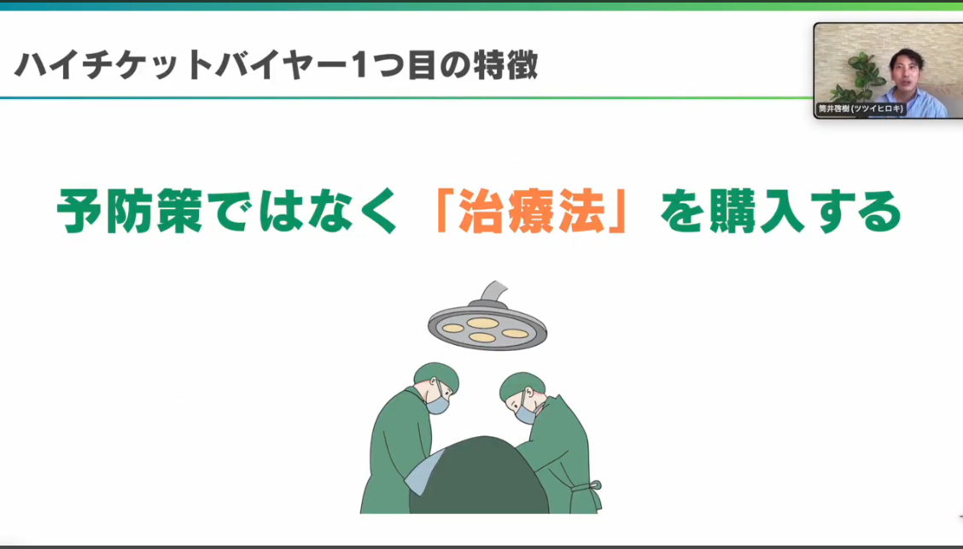
筒井 06 特徴②。①と全く同じレイアウトの繰り返し。形を覚えさせて読む負担を減らしている | 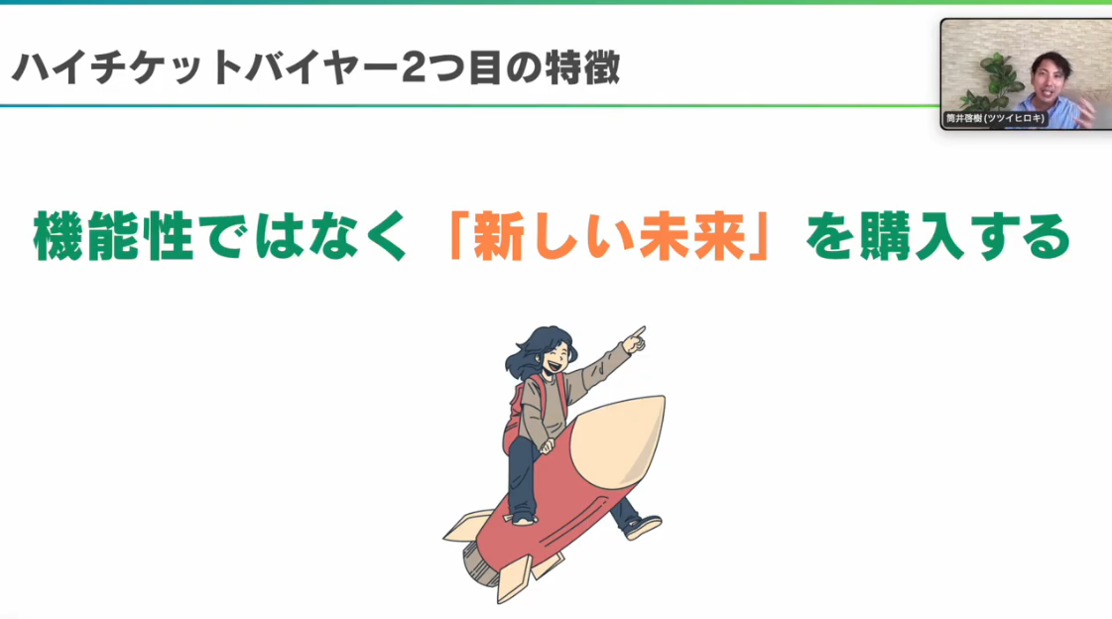
筒井 07 メリデメ＋締め。最後に強い一文を赤帯で置いて、言いたいことを確定させている | 